Arquitectura
Diagrama de Arquitectura

Componentes Principales

1. Base de Datos:

Tablas:
Usuarios: Información de los usuarios (ID, nombre, correo electrónico, rol, contraseña).
Productos: Detalles de los productos (ID, nombre, descripción, categoría, precio, cantidad en stock, imagen).
Categorías: Información de las categorías (ID, nombre).
Inventario: Registro de inventario (ID, producto_id, cantidad).
Ventas: Registro de ventas (ID, producto_id, usuario_id, cantidad, fecha).
2. Backend:

API: Endpoints para la gestión de usuarios, productos, categorías, inventario y ventas.
Autenticación y Autorización: Módulo para la gestión de roles y permisos.
3. Frontend:

Interfaz de Usuario: Páginas y componentes para la interacción del usuario (inicio, dashboard, gestión de productos, categorías, inventario, perfil).
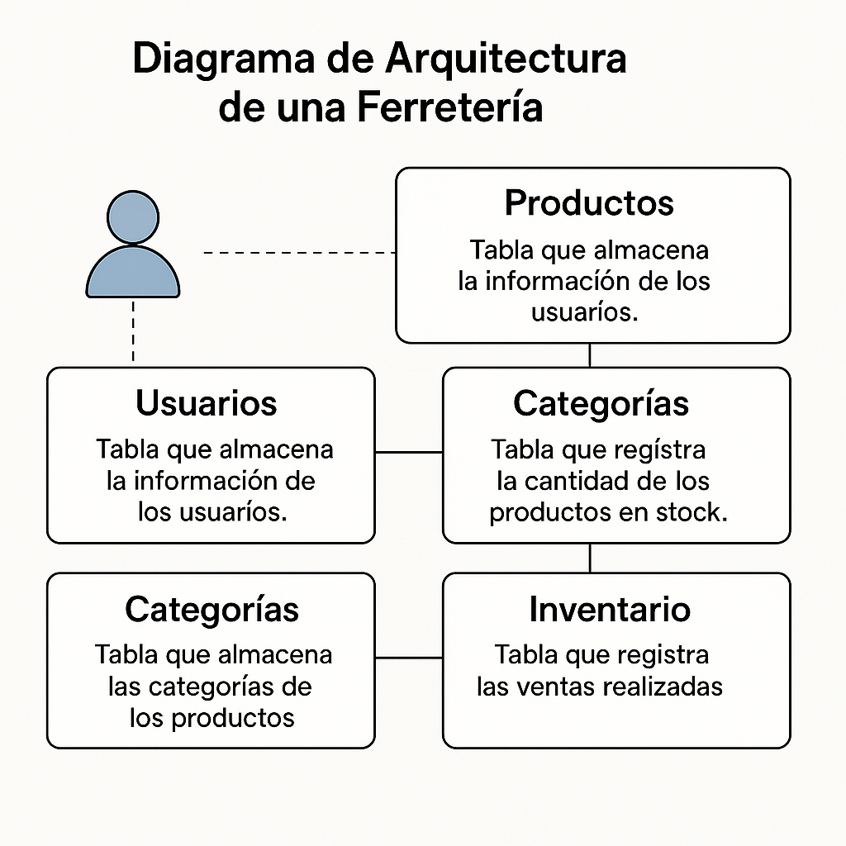
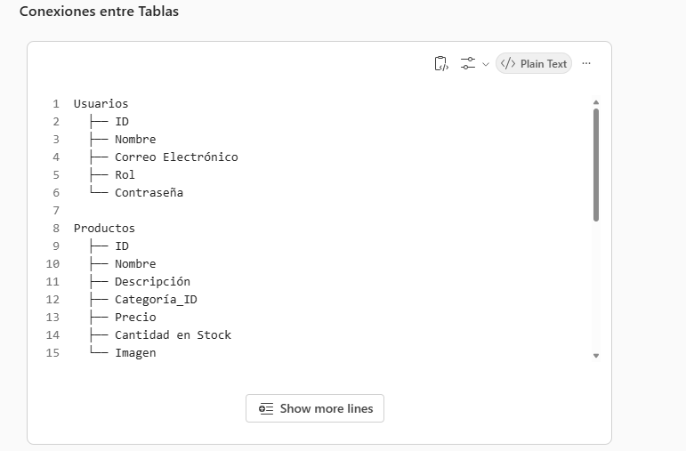

Relaciones entre Tablas

Usuarios:

Relación con Ventas: Un usuario puede realizar múltiples ventas.
Productos:

Relación con Categorías: Cada producto pertenece a una categoría.
Relación con Inventario: Cada producto tiene un registro en el inventario.
Relación con Ventas: Cada producto puede estar asociado a múltiples ventas.
Categorías:

Relación con Productos: Una categoría puede tener múltiples productos.
Inventario:

Relación con Productos: El inventario registra la cantidad de cada producto.
Ventas:

Relación con Usuarios: Cada venta está asociada a un usuario.
Relación con Productos: Cada venta incluye uno o más productos.

